wordpress
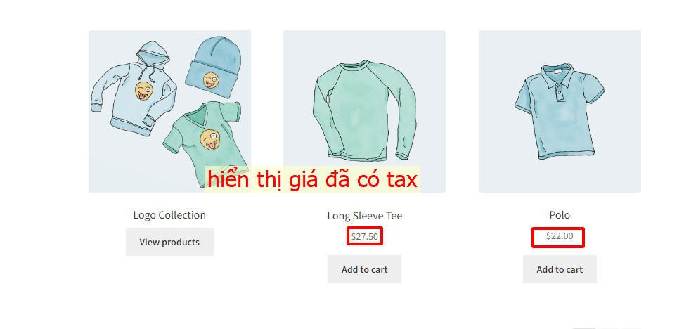
1 | Tính thuế dựa trên
 | - | Địa chỉ giao hàng
 | - | Hóa đơn thanh toán
 | - | Địa chỉ cửa hàng
2 | Lớp thuế vận chuyển
 | - | Tiêu chuẩn
 | - | Dựa theo loại hàng
3 | Làm tròn

4 | Các loại thuế bổ sung

5 | Hiển thị tại shop
 | - | Không hiển thị thuế
 | - | Hiển thị thuế
6 | Hiển thị tổng thuế
 | - | Gộp tổng
 | - | Chia thành từng khoản

* | Trường hợp nhập hàng đã bao gồm thuế, thì giá bán sẽ giảm thuế
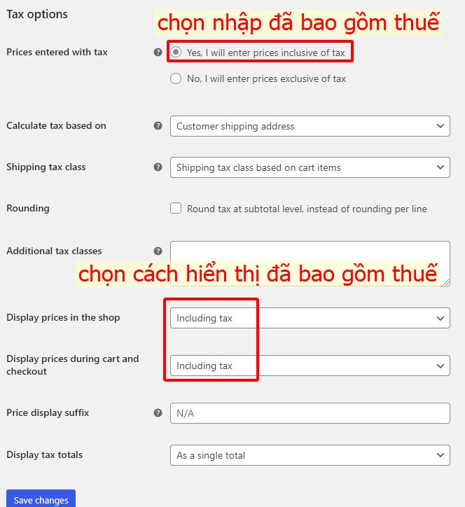
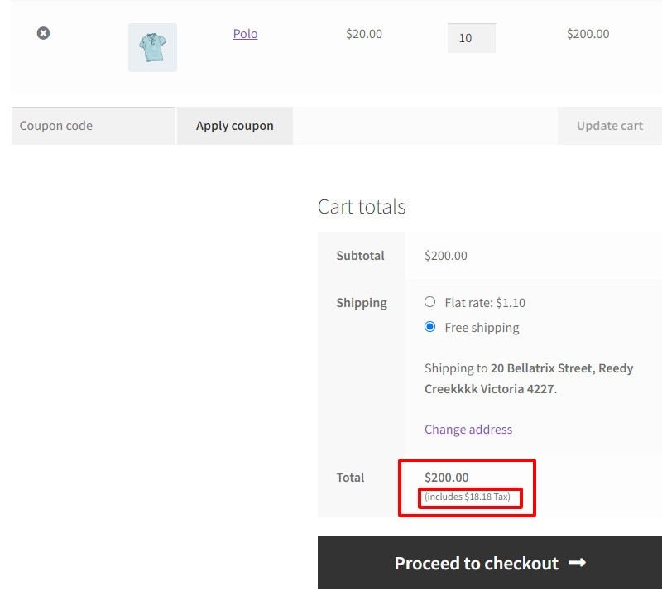



* | Trường hợp nhập hàng chưa bao gồm thuế
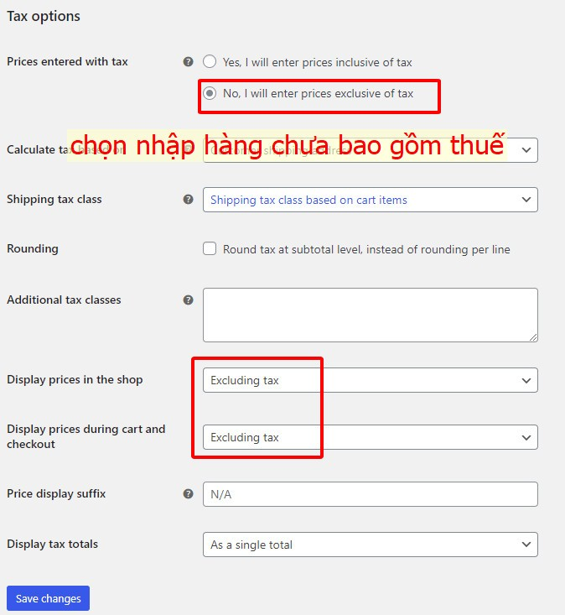
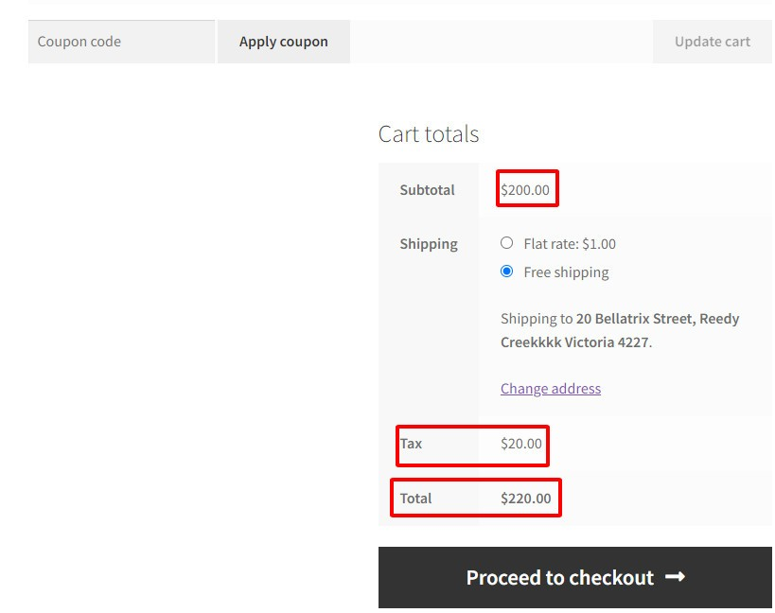

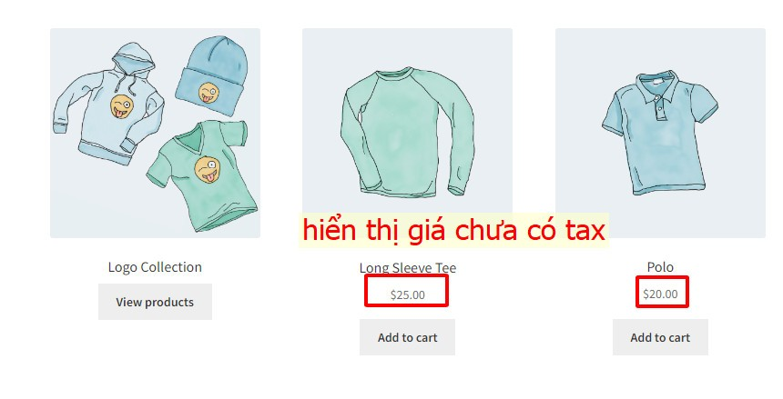
* | Cách hiển thị giá sản phẩm trên cửa hàng

shopify
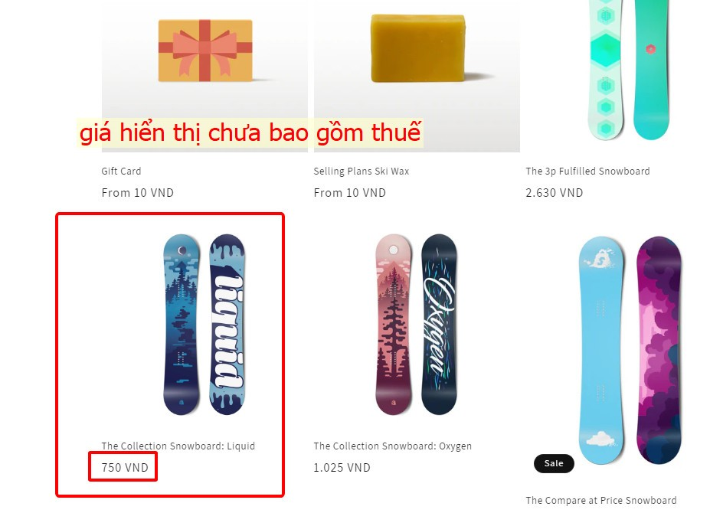
1 | Cài đặt thuế
 | setting/taxes and duties/…
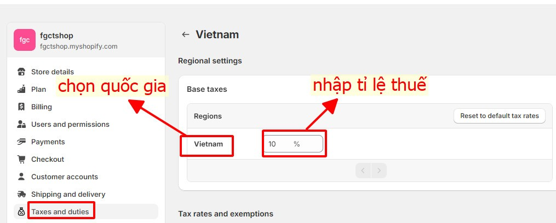

2 | Trang thanh toán
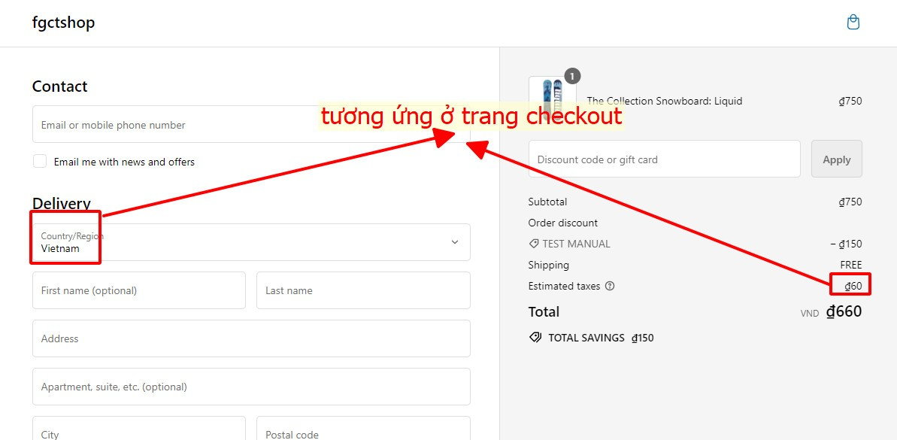

3 | Hiển thị tại cửa hàng

prestashop
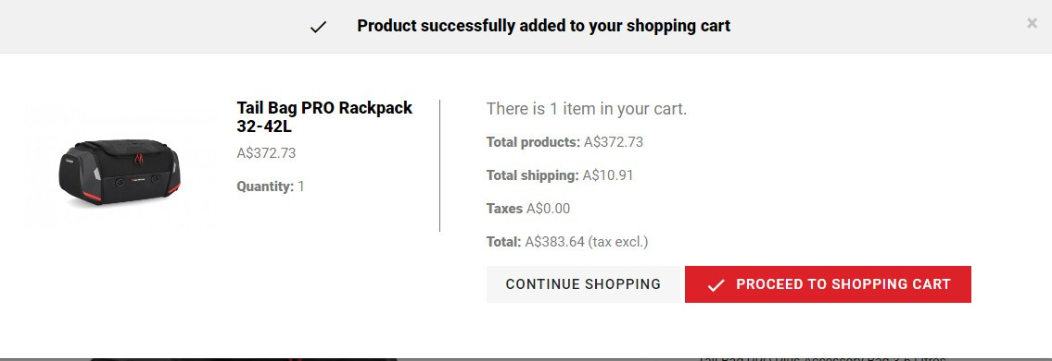
Prestashop

1 | Taxes / Thuế
 | - | Tạo thuế mới
 |  | + | Tên thuế
 |  | + | Tỉ lệ %
 | - | Các lựa chọn
 |  | + | Cho phép áp dụng thuế hay không
 |  | + | Hiển thị thuế trong giỏ hàng hay không
 |  | + | Áp dụng dựa trên địa chỉ giao hàng hay địa chỉ cửa hàng
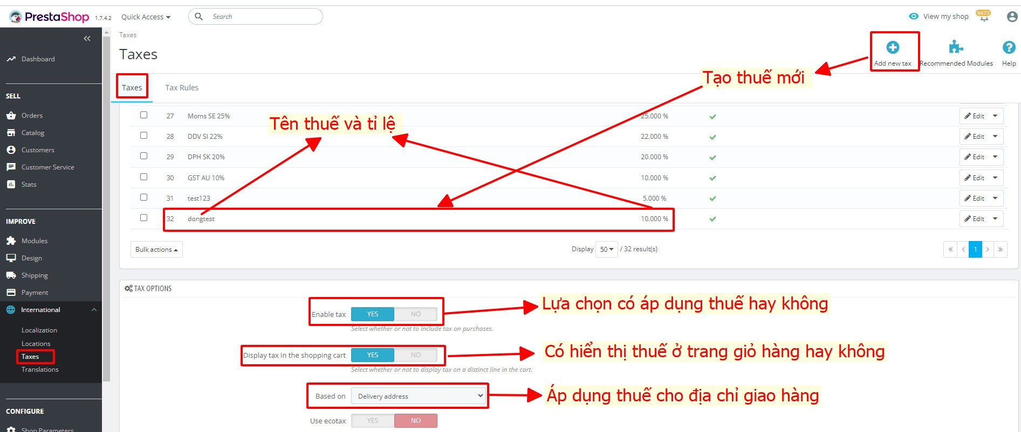

2 | Quy tắc thuế
 | - | Mục đích là để áp dụng thuế cho 1 quốc gia hoặc 1 nhóm quốc gia
 |  | + | Đầu tiên phải đăng kí tất cả các loại thuế có liên quan
 |  | + | Tạo quy tắc thuế cho khoản thuế đó để chỉ định các quốc gia áp dụng thuế
 |  | + | Đặt quy tắc thuế cho sản phẩm
 | - | Tạo quy tắc thuế mới: Khách hàng có thể phù hợp với nhiều quy tắc thuế.
 |  | + | Phạm vi
 |  | + | Cách áp dụng
 |  |  | . | Chỉ áp dụng 1 loại thuế
 |  |  | . | Kết hợp : 100€ + (10% + 5% => 15%) => 115€.
 |  |  | . | Kết hợp đồng thời : 100€ + 10% => 110€ + 5% => 115.5€.
 |  | + | Tỉ lệ thuế
 |  |  | . | Phải được đăng kí ở tax tab rồi
 |  |  | . | Hoặc là không thuế 'No tax'
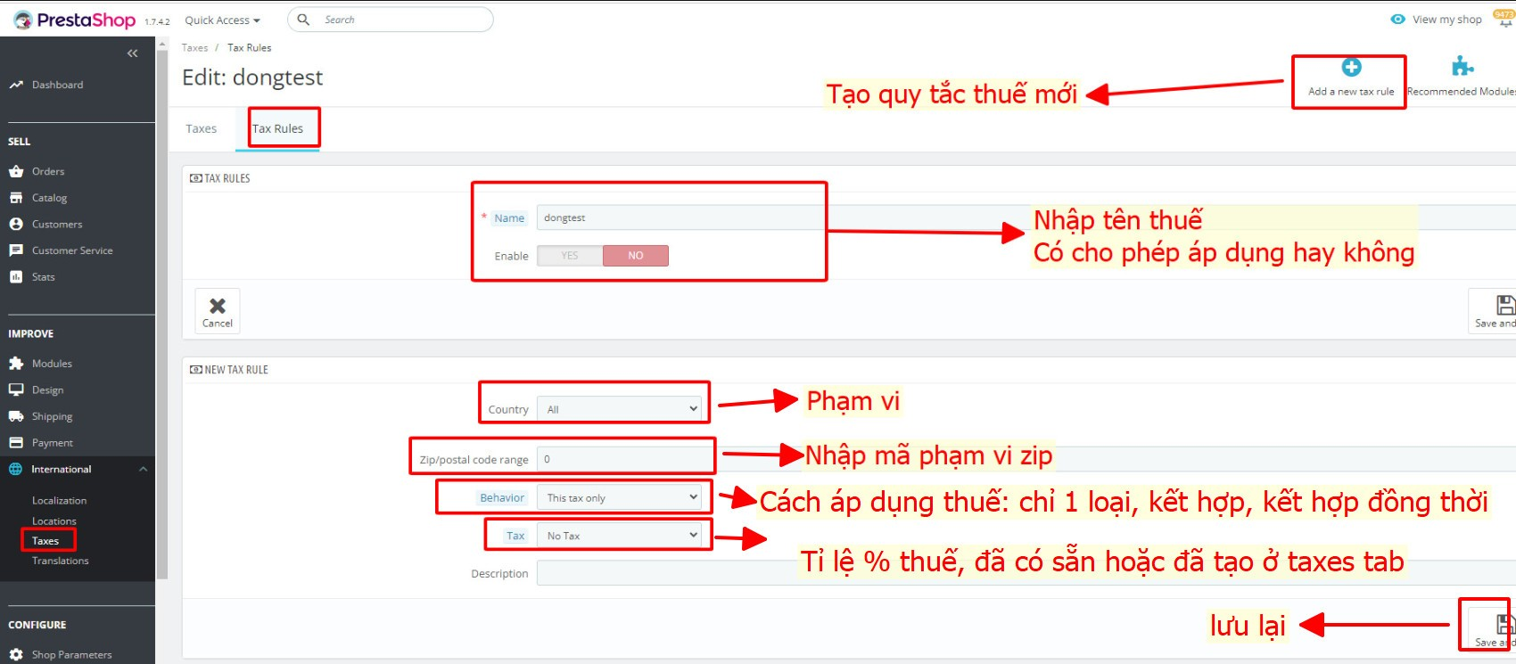

 |  |  |  |  | 371 |  | 100
 |  |  |  |  | 34.82

 |  |  |  |  |  | 9.3854447439

 |  |  |  |  |  | 383

 |  |  |  |  |  | 9.091383812

3 | Hiển thị ở trang giỏ hàng
 | - | Bao gồm thuế

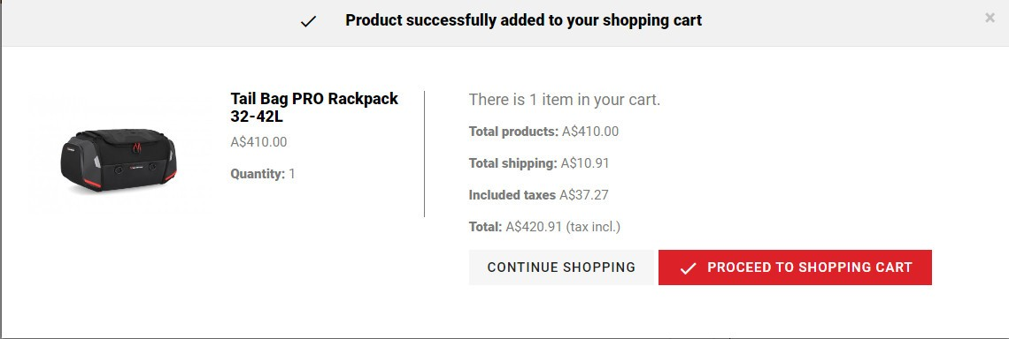

 | - | Không thuế

